상품제안서
경량 폴딩백 | 상품코드: S16773

 |  |  |  |  |  |  | 02-713-8555 | www.synergygift.co.kr
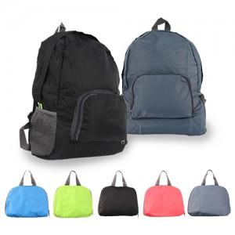

【상세/제작정보】 | 1.스티커인쇄 사이즈:8x3cm 2.실크1도인쇄 사이즈:8x2cm *인쇄 후 재포장은 어려우며 상품만 배송됩니다.

【인쇄/포장옵션】 | 실크, 스티커 / OPP(비닐)

【공급단가】 | 수량 | 100~ | 300~ | 500~ | 1,000~ | 3,000~
*VAT별도 | 단가 | 2,970원 | 2,860원 | 2,750원 | 2,640원 | 2,570원

【상품 URL】 | https://www.synergygift.co.kr:443/src/goods_detail.php?gdno=17985

